Inicio
Las empresas requieren rapidez y simpleza en los procesos de análisis para la toma de decisión y para esto necesitan que el personal que maneja y gestiona la información directamente, tenga las competencias para utilizar de manera avanzada el Excel de manera que no se tenga que depender o tener que esperar al área de tecnologías de información para hacer sus reportes con análisis y/o tener que usar otros softwares o aplicativos.
Es por ello que los egresados de la UNI, hoy en día deben tener la capacidad de convertir los datos en información, para así aumentar la eficiencia y eficacia del trabajo.

Seleccionar
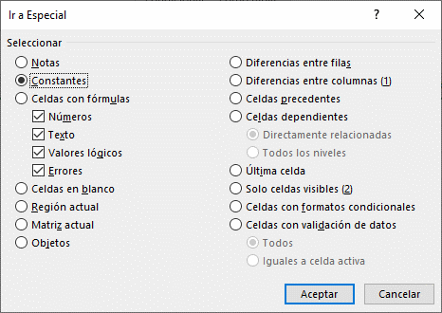
Nombre | Edad | Sexo | Sueldo | Cargo
Jenny | 36 | F | 4000 | Sub Gerente
Johnny | 35 | M | 1500 | Ayudante
Jacky | 30 | F | 6000 | Gerente
Joel | 28 | M | 250 | Jefe
Joemar | 16 | M | 1000 | Ayudante
Joel | 16 | M | 1000 | Ayudante

Nombre | Edad |  | Nombre | Edad | Nombre | Edad | Pais | Puesto
Jenny | 36 |  | Diana | 18 | Jose | 37 | Holanda | 1
Johnny | 35 |  | Aracely | 20 | Cesar | 45 | España | 2
Jacky | 30 |  | Daniela | 21 | Humberto | 35 | Alemania | 3
Joel | 28 |  | Veronica | 19 | Luis | 35 | Uruguay | 4
Joemar | 16 |  | Cinthia | 18 | Wily | 45 | Paraguay | 5
Joel | 16 |  | Maribel | 19 | Hugo | 41 | Ghana | 6

Mover-Copiar-Pegar
Copiar el Rango B8:D13 en las celdas :
B16, F8 y F16

Código | Rubros | Presupuesto | Código | Rubros | Presupuesto | ITEM | DESCRIPCIÓN | Fecha | Cantidad | Precio | Importe
10025 | Alimentación | 560 | 10025 | Alimentación | 560 | 10025 | Alimentación | 2017-10-01 | 560 | S/.5.00 | S/.2,800.00
12547 | Salud | 230 | 12547 | Salud | 230 | 12547 | Salud | 2017-10-02 | 230 | S/.2.00 | S/.460.00
13698 | Educación | 300 | 13698 | Educación | 300 | 13698 | Educación | 2017-10-03 | 300 | S/.6.00 | S/.1,800.00
10025 | Vivienda | 400 | 10025 | Vivienda | 400 | 10025 | Vivienda | 2017-10-04 | 400 | S/.9.00 | S/.3,600.00
10087 | Vestido | 150 | 10087 | Vestido | 150 | 10087 | Vestido | 2017-10-05 | 150 | S/.10.00 | S/.1,500.00

Código | Rubros | Presupuesto | Código | Rubros | Presupuesto
10025 | Alimentación | 560 | 10025 | Alimentación | 560
12547 | Salud | 230 | 12547 | Salud | 230
13698 | Educación | 300 | 13698 | Educación | 300
10025 | Vivienda | 400 | 10025 | Vivienda | 400
10087 | Vestido | 150 | 10087 | Vestido | 150

Mover el Rango B29:D34 hacia la celda B40

Nombre | Cargo | Sueldo
Jose | Jefe | 5600
Hugo | Gerente | 2300
Humberto | Analista | 3000
Johnny | Auxiliar | 4000
Cesar | Coordinador | 1500

